Estadísticas
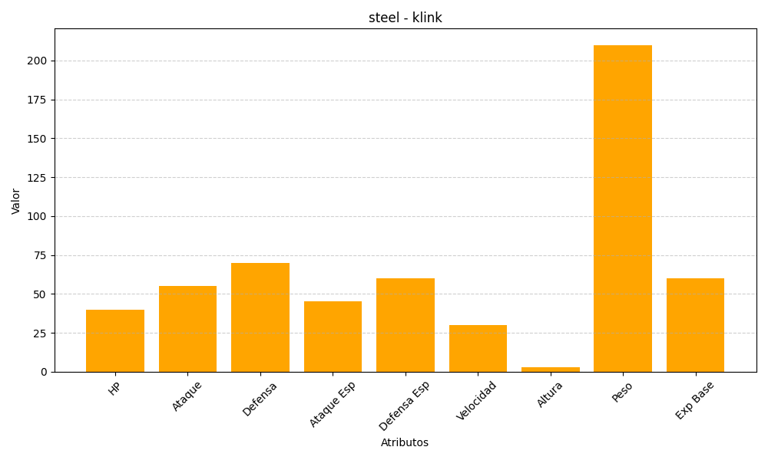
ID | Nombre | Tipo | HP | Ataque | Defensa | Ataque Especial | Defensa Especial | Velocidad | Altura | Peso | Experiencia Base
599 | klink | steel | 40 | 55 | 70 | 45 | 60 | 30 | 3 | 210 | 60

